網路銀行登入流程
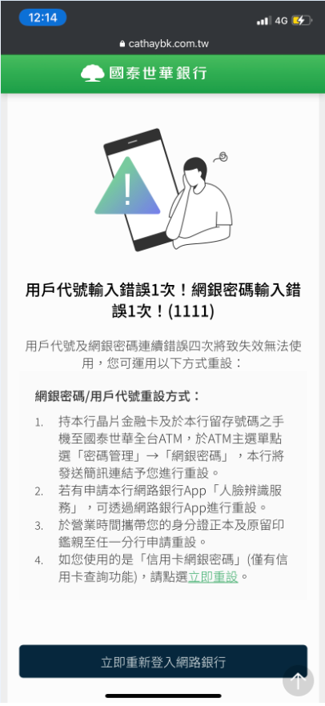
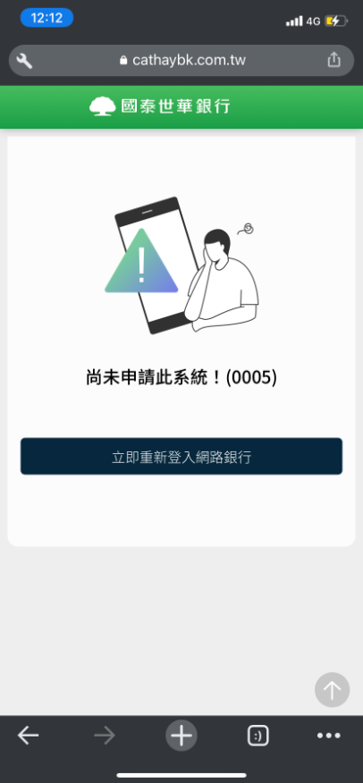
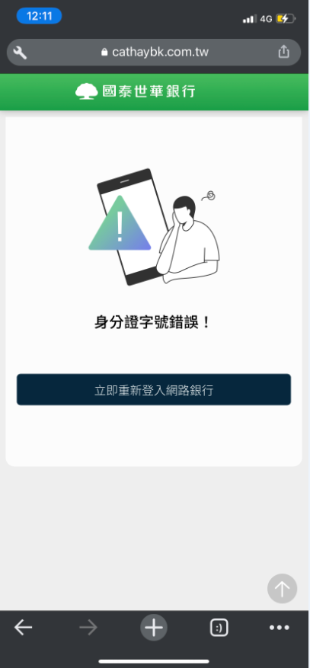
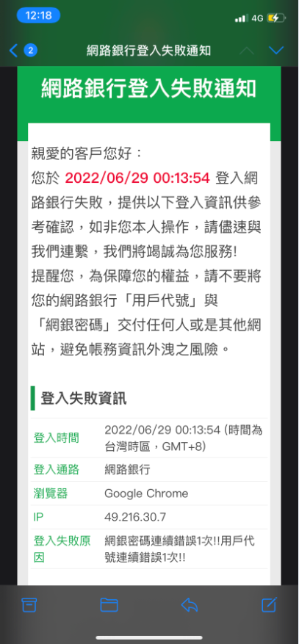
國泰世華網路銀行登入流程
1.進入國泰世華網路銀行: https://www.cathaybk.com.tw/MyBank | 2.輸入ID、用戶代號、網銀密碼 | 3.登入成功 | 4.收到登入成功通知信
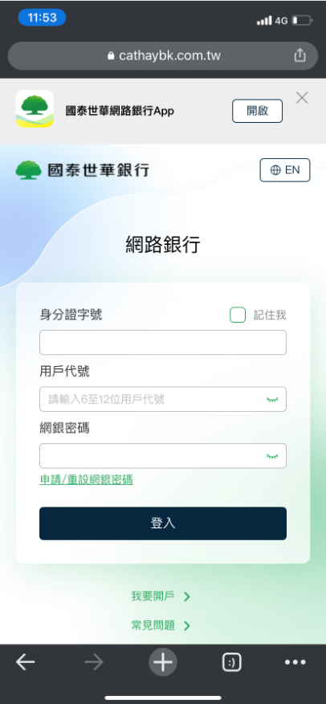
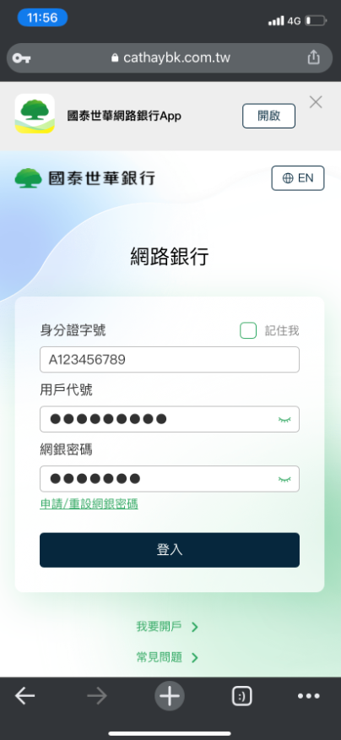
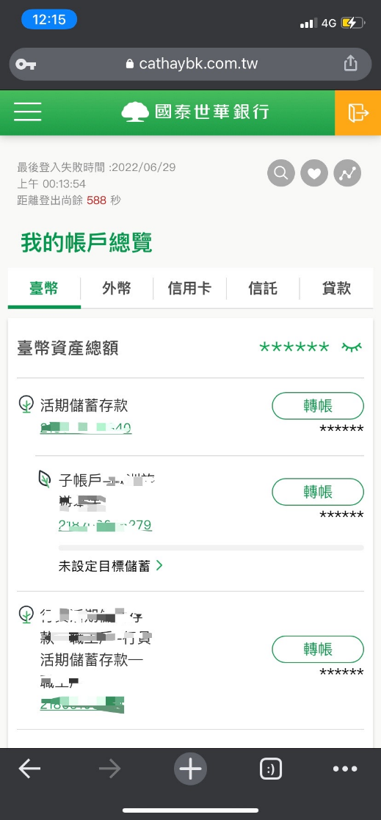
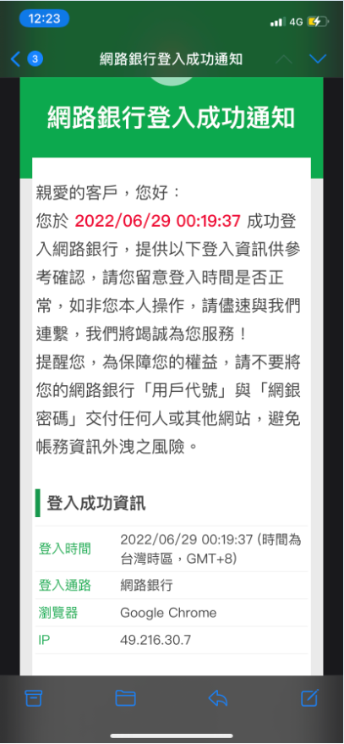

 |  | 3.1 檢核錯誤
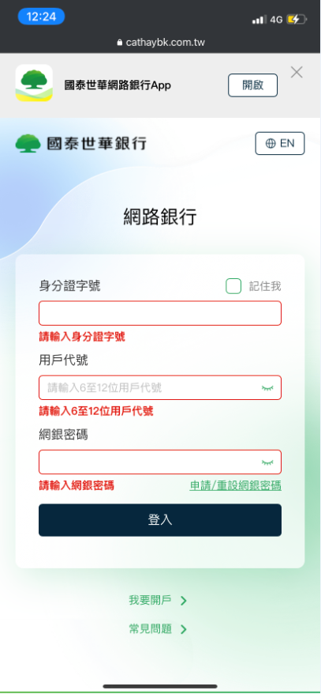

 |  | 3.2 登入失敗(ID不存在、帳號密碼錯誤、未申請網銀…等) | 4.2.收到登入失敗通知信

測試案例心智圖
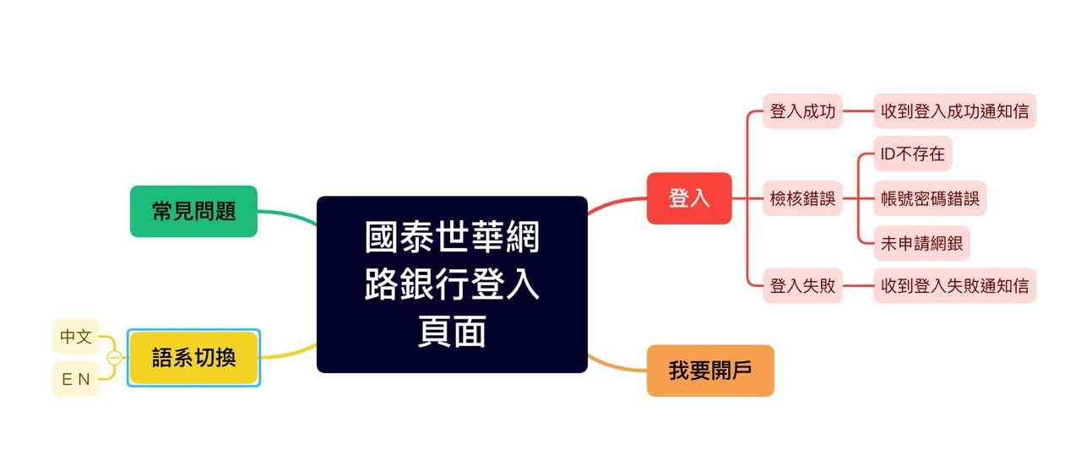
請參考"國泰世華網路銀行登入流程"，撰寫測試案例心智圖，並截圖在此頁

自動化測試
Pre-condition
程式語言不限，建議使用Python
將專案上傳至Github並設為公開
測試框架請使用Appium/Selenium
自動化測試題目如下，共一題，步驟拆分如下

題目內容 | 預期結果
1. 使用Chrome App到國泰世華銀行官網(https://www.cathaybk.com.tw/cathaybk/)並將畫面截圖。 | 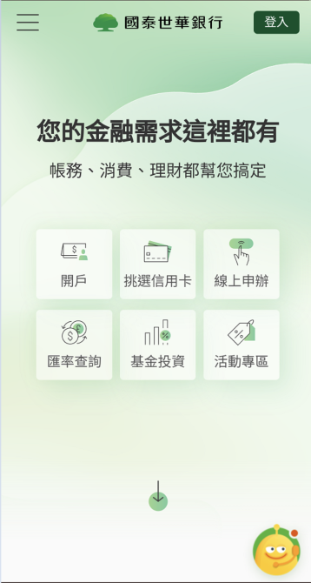 開啟網頁，並截圖
2. 點選左上角選單，進入 個人金融 > 產品介紹 > 信用卡列表，需計算有幾個項目並將畫面截圖。 | 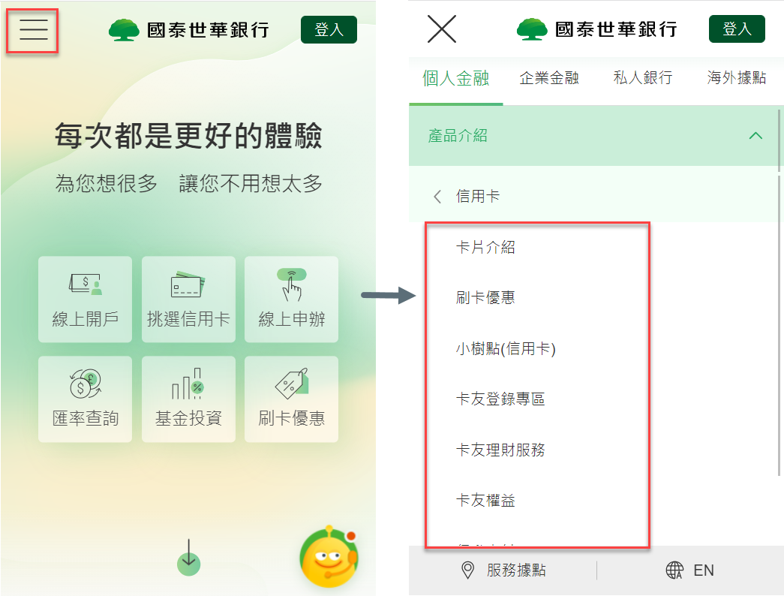 1. 進入信用卡列表選單後截圖 2. 計算有幾項目在信用卡選單下面
3. 個人金融 > 產品介紹 > 信用卡 > 卡片介紹 > 計算頁面上所有(停發)信用卡數量並截圖 | 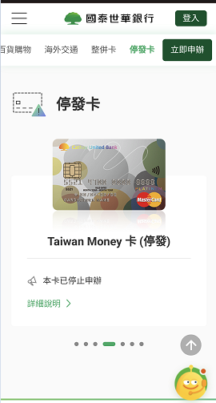 1. 進入信用卡列表選單後計算(停發)信用卡數量並截圖 2. 比對計算(停發)信用卡數量與截圖數量相同

